상품제안서
플레이고 BS81 레인보우 서라운드 무드등 블루투스 스피 | 상품코드: S37704

 |  |  |  |  |  |  | 02-713-8555 | www.synergygift.co.kr
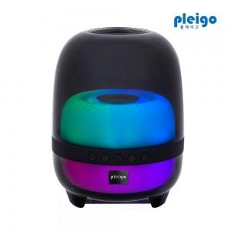

【상세/제작정보】

【인쇄/포장옵션】 | 레이저, 풀칼라 / 포장지포장

【공급단가】 | 수량 | 30~ | 50~ | 100~ | 300~ | 500~
*VAT별도 | 단가 | 21,600원 | 21,000원 | 20,400원 | 19,890원 | 19,550원

【상품 URL】 | https://www.synergygift.co.kr:443/src/goods_detail.php?gdno=37704

